Instruction
Release Date: 05/04/2016
NOTICE
This uncertainty analysis spreadsheet was prepared as an account of work sponsored by an agency of the United States government. Neither the
United States government nor any agency thereof, nor any of their employees, makes any warranty, express or implied, or
assumes any legal liability or responsibility for the accuracy, completeness, or usefulness of any information, apparatus,
product, or process disclosed, or represents that its use would not infringe privately owned rights. Reference herein to any
specific commercial product, process, or service by trade name, trademark, manufacturer, or otherwise does not
necessarily constitute or imply its endorsement, recommendation, or favoring by the United States government or any
agency thereof. The views and opinions of authors expressed herein do not necessarily state or reflect those of the United
States government or any agency thereof.
No statement of compliance with specifications is made or implied on this uncertainty analysis. However, the estimated uncertainties
include some of the sources of uncertainties of the calibration and measurement process of the radiometric data; users must add other uncertainties that are
relevant to their measurement setup

Information for Users:
Objective: The Solar Radiation Research Laboratory (SRRL) collects and disseminates solar data through the Measurement and Instrumentation Data Center (MIDC).
MIDC provides historical solar data with traceability to the World Radiometric Reference (WRR) and Système International d'Unités (SI).
This spreadsheet provides a comprehensive estimation of measurement uncertainty associated with measurands under all sky conditions using GUM method.
Guide to the Expression of Uncertainty (GUM) Method
http://www.bipm.org/utils/common/documents/jcgm/JCGM_100_2008_E.pdf
Uncertainty Variables: The uncertainty values of the variables mentioned in this spreadsheet are based from previous studies (Refer Bibiliography) and/or manufacturer specifications.
Instruction:
The uncertainty estimation is based on NREL-SRRL data and set up and it is only applicable for the SRRL location. If users want to apply similar method for their location and instrument, they should change the following
1) Update the variables uncertainty in the "List" Sheet to reflect instrument type and associated source of uncertainties
2) Update the Irradiance data associated with the radiometers for the location in the "Data" Sheet
3) Choose Instrument Type from the drop down list in "Uncertainty Sheet"----"B1"
4) Once instrument type is selected, +U95 values is automaticaly updated in row E6 and F6 in the"Uncertainty Sheet". The values are populated for the maximum Irradiance from the data range in the "Data Sheet".
5) Hourly Expanded uncertainty values are populated in the "Calculation_final Sheet" in column "X" for W/m^2 and "Y" for percent
"Acknowledgment: We would like to thank Ibrahim Reda (NREL), and Daryl Myers (Retired-NREL), Hukseflux personnel Jörgen Konings and Kees van den Bos for providing basis and guidance for this analysis. "
"Contact: Aron Habte, National Renewable Energy Laboratory
15013 Denver West Parkway
Golden, CO 80401
Phone: 303-384-6389
Email: Aron.Habte@nrel.gov"

Uncertainty
Click on Cell "B1" then Select Instrument from Drop Down List

Radiometric Data Uncertainty Estimator Tool
The workbook is PROTECTED using the password ASTM (all caps). Choose TOOLS, PROTECTION, UNPROTECT and enter the password.

List
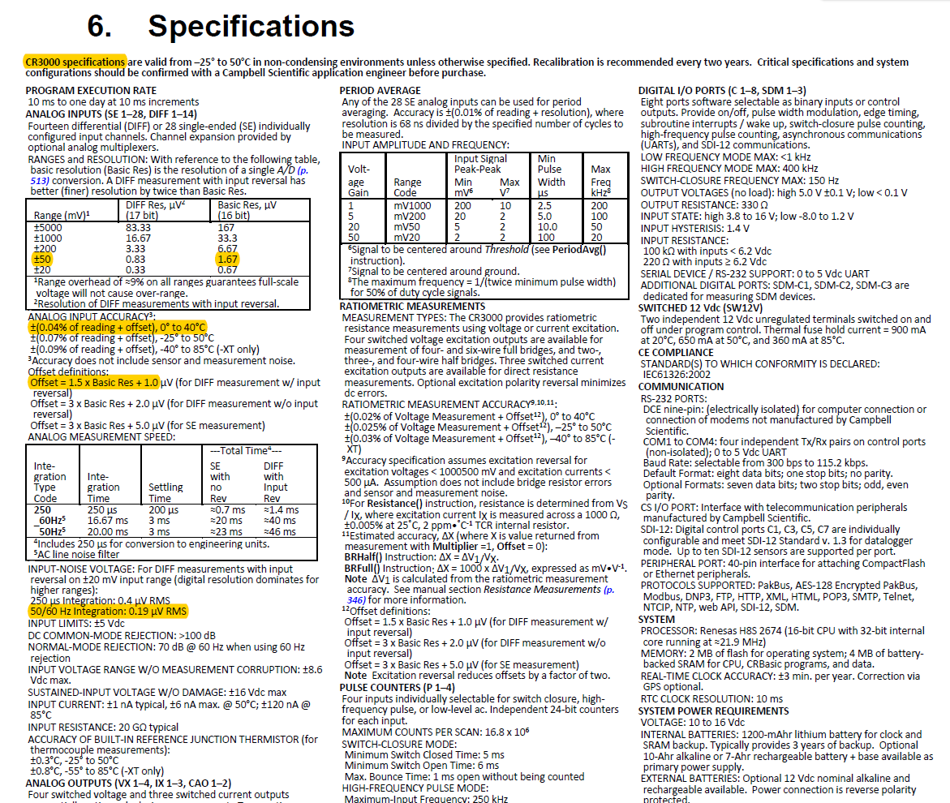
 | SN | calibration | Zenith response | Azimuth response | Spectral response | Tilt response | Nonlinearty | Temperature response | Aging per year | Datalogger | maintenance | Directional Error | Responsivity (uv/W/m^2) | Data Logger Accuracy and Setup (CR3000)
Inst#1 | 10011 | 2.06 | 2 | 1 | 1 | 0 | 0.2 | 0.5 | 0.5 | Refer to Calculation_final Sheet | 0 | 0 | 10.885 | 3.695

Graph
This Plots are for Instrument: | 0

 | #N/A
#N/A | #N/A
#N/A | #N/A
#N/A | #N/A
#N/A | #N/A
#N/A | #N/A
#N/A | #N/A
#N/A | #N/A
#N/A | #N/A
#N/A | #N/A
#N/A | #N/A
#N/A | #N/A
#N/A | #N/A
#N/A | #N/A
#N/A | #N/A
#N/A | #N/A
#N/A | #N/A
#N/A | #N/A
#N/A | #N/A
#N/A | #N/A
#N/A | #N/A
#N/A | #N/A
#N/A | #N/A
#N/A | #N/A
#N/A | #N/A
#N/A | #N/A
#N/A | #N/A
#N/A | #N/A
#N/A | #N/A
#N/A | #N/A
#N/A | #N/A
#N/A | #N/A
#N/A | #N/A
#N/A | #N/A
#N/A | #N/A
#N/A | #N/A
#N/A | #N/A
#N/A | #N/A
#N/A | #N/A
#N/A | #N/A
#N/A | #N/A
#N/A | #N/A
#N/A | #N/A
#N/A | #N/A
#N/A | #N/A
#N/A | #N/A
#N/A | #N/A
#N/A | #N/A
#N/A | #N/A
#N/A | #N/A
#N/A | #N/A
...

 | #N/A
#N/A | #N/A
#N/A | #N/A
#N/A | #N/A
#N/A | #N/A
#N/A | #N/A
#N/A | #N/A
#N/A | #N/A
#N/A | #N/A
#N/A | #N/A
#N/A | #N/A
#N/A | #N/A
#N/A | #N/A
#N/A | #N/A
#N/A | #N/A
#N/A | #N/A
#N/A | #N/A
#N/A | #N/A
#N/A | #N/A
#N/A | #N/A
#N/A | #N/A
#N/A | #N/A
#N/A | #N/A
#N/A | #N/A
#N/A | #N/A
#N/A | #N/A
#N/A | #N/A
#N/A | #N/A
#N/A | #N/A
#N/A | #N/A
#N/A | #N/A
#N/A | #N/A
#N/A | #N/A
#N/A | #N/A
#N/A | #N/A
#N/A | #N/A
#N/A | #N/A
#N/A | #N/A
#N/A | #N/A
#N/A | #N/A
#N/A | #N/A
#N/A | #N/A
#N/A | #N/A
#N/A | #N/A
#N/A | #N/A
#N/A | #N/A
#N/A | #N/A
#N/A | #N/A
#N/A | #N/A
#N/A | #N/A
#N/A | #N/A
...
 | Data Logger | calibration | Zenith response | Azimuth response | Spectral response | Tilt response | Nonlinearty | Temperature response | Aging per year | maintenance
#N/A | #N/A | #N/A | #N/A | #N/A | #N/A | #N/A | #N/A | #N/A | #N/A | #N/A
#N/A | #N/A | #N/A | #N/A | #N/A | #N/A | #N/A | #N/A | #N/A | #N/A | #N/A
#N/A | #N/A | #N/A | #N/A | #N/A | #N/A | #N/A | #N/A | #N/A | #N/A | #N/A
#N/A | #N/A | #N/A | #N/A | #N/A | #N/A | #N/A | #N/A | #N/A | #N/A | #N/A
#N/A | #N/A | #N/A | #N/A | #N/A | #N/A | #N/A | #N/A | #N/A | #N/A | #N/A
#N/A | #N/A | #N/A | #N/A | #N/A | #N/A | #N/A | #N/A | #N/A | #N/A | #N/A
#N/A | #N/A | #N/A | #N/A | #N/A | #N/A | #N/A | #N/A | #N/A | #N/A | #N/A
#N/A | #N/A | #N/A | #N/A | #N/A | #N/A | #N/A | #N/A | #N/A | #N/A | #N/A
#N/A | #N/A | #N/A | #N/A | #N/A | #N/A | #N/A | #N/A | #N/A | #N/A | #N/A
#N/A | #N/A | #N/A | #N/A | #N/A | #N/A | #N/A | #N/A | #N/A | #N/A | #N/A
#N/A | #N/A | #N/A | #N/A | #N/A | #N/A | #N/A | #N/A | #N/A | #N/A | #N/A
#N/A | #N/A | #N/A | #N/A | #N/A | #N/A | #N/A | #N/A | #N/A | #N/A | #N/A
#N/A | #N/A | #N/A | #N/A | #N/A | #N/A | #N/A | #N/A | #N/A | #N/A | #N/A
#N/A | #N/A | #N/A | #N/A | #N/A | #N/A | #N/A | #N/A | #N/A | #N/A | #N/A
#N/A | #N/A | #N/A | #N/A | #N/A | #N/A | #N/A | #N/A | #N/A | #N/A | #N/A
#N/A | #N/A | #N/A | #N/A | #N/A | #N/A | #N/A | #N/A | #N/A | #N/A | #N/A
#N/A | #N/A | #N/A | #N/A | #N/A | #N/A | #N/A | #N/A | #N/A | #N/A | #N/A
#N/A | #N/A | #N/A | #N/A | #N/A | #N/A | #N/A | #N/A | #N/A | #N/A | #N/A
#N/A | #N/A | #N/A | #N/A | #N/A | #N/A | #N/A | #N/A | #N/A | #N/A | #N/A
#N/A | #N/A | #N/A | #N/A | #N/A | #N/A | #N/A | #N/A | #N/A | #N/A | #N/A
#N/A | #N/A | #N/A | #N/A | #N/A | #N/A | #N/A | #N/A | #N/A | #N/A | #N/A
#N/A | #N/A | #N/A | #N/A | #N/A | #N/A | #N/A | #N/A | #N/A | #N/A | #N/A
#N/A | #N/A | #N/A | #N/A | #N/A | #N/A | #N/A | #N/A | #N/A | #N/A | #N/A
#N/A | #N/A | #N/A | #N/A | #N/A | #N/A | #N/A | #N/A | #N/A | #N/A | #N/A
#N/A | #N/A | #N/A | #N/A | #N/A | #N/A | #N/A | #N/A | #N/A | #N/A | #N/A
#N/A | #N/A | #N/A | #N/A | #N/A | #N/A | #N/A | #N/A | #N/A | #N/A | #N/A
#N/A | #N/A | #N/A | #N/A | #N/A | #N/A | #N/A | #N/A | #N/A | #N/A | #N/A
#N/A | #N/A | #N/A | #N/A | #N/A | #N/A | #N/A | #N/A | #N/A | #N/A | #N/A
#N/A | #N/A | #N/A | #N/A | #N/A | #N/A | #N/A | #N/A | #N/A | #N/A | #N/A
#N/A | #N/A | #N/A | #N/A | #N/A | #N/A | #N/A | #N/A | #N/A | #N/A | #N/A
#N/A | #N/A | #N/A | #N/A | #N/A | #N/A | #N/A | #N/A | #N/A | #N/A | #N/A
#N/A | #N/A | #N/A | #N/A | #N/A | #N/A | #N/A | #N/A | #N/A | #N/A | #N/A
#N/A | #N/A | #N/A | #N/A | #N/A | #N/A | #N/A | #N/A | #N/A | #N/A | #N/A
#N/A | #N/A | #N/A | #N/A | #N/A | #N/A | #N/A | #N/A | #N/A | #N/A | #N/A
#N/A | #N/A | #N/A | #N/A | #N/A | #N/A | #N/A | #N/A | #N/A | #N/A | #N/A
#N/A | #N/A | #N/A | #N/A | #N/A | #N/A | #N/A | #N/A | #N/A | #N/A | #N/A
#N/A | #N/A | #N/A | #N/A | #N/A | #N/A | #N/A | #N/A | #N/A | #N/A | #N/A
#N/A | #N/A | #N/A | #N/A | #N/A | #N/A | #N/A | #N/A | #N/A | #N/A | #N/A
#N/A | #N/A | #N/A | #N/A | #N/A | #N/A | #N/A | #N/A | #N/A | #N/A | #N/A
#N/A | #N/A | #N/A | #N/A | #N/A | #N/A | #N/A | #N/A | #N/A | #N/A | #N/A
#N/A | #N/A | #N/A | #N/A | #N/A | #N/A | #N/A | #N/A | #N/A | #N/A | #N/A
#N/A | #N/A | #N/A | #N/A | #N/A | #N/A | #N/A | #N/A | #N/A | #N/A | #N/A
#N/A | #N/A | #N/A | #N/A | #N/A | #N/A | #N/A | #N/A | #N/A | #N/A | #N/A
#N/A | #N/A | #N/A | #N/A | #N/A | #N/A | #N/A | #N/A | #N/A | #N/A | #N/A
#N/A | #N/A | #N/A | #N/A | #N/A | #N/A | #N/A | #N/A | #N/A | #N/A | #N/A
#N/A | #N/A | #N/A | #N/A | #N/A | #N/A | #N/A | #N/A | #N/A | #N/A | #N/A
#N/A | #N/A | #N/A | #N/A | #N/A | #N/A | #N/A | #N/A | #N/A | #N/A | #N/A
#N/A | #N/A | #N/A | #N/A | #N/A | #N/A | #N/A | #N/A | #N/A | #N/A | #N/A
#N/A | #N/A | #N/A | #N/A | #N/A | #N/A | #N/A | #N/A | #N/A | #N/A | #N/A
#N/A | #N/A | #N/A | #N/A | #N/A | #N/A | #N/A | #N/A | #N/A | #N/A | #N/A
...

